Sheet1
Arduino reset

1 | Arduino รีเซ็ตตัวเอง ขณะวิ่ง
2 | Arduino รีเซ็ตตัวเอง เมื่อกด Emer<>Reset สลับเรื่อยๆ
3 | Arduino รีเซ็ตตัวเองขณะจอดเฉยๆ

Issue
1 | Arduino reset itself
2 | Volt drop from 12V --> 1V, 24V --> 19V 5V --> 4.5V After reset 1 sec

Solution

No | Test scene | reset by |  |  | Detail | ผลลัพธ์
 |  | ขณะวิ่ง | กด Emer | จอดเฉยๆ
1 | ถอด USB from iPC |  |  |  | เช็คว่ามีปัญหาจาก Serial iPC หรือเปล่า กับ dif voltage 12-5 รึป่าว | Reset ?
2 | ถอด P5 2เส้น |  |  |  | เช็คว่าจำเป็นต้องมีหลาย source ขนาดนั้นหรือเปล่า กับ dif voltage 12-5 รึป่าว | Reset
3 | ถอด 12Vin |  |  |  | เช็คว่ามีปัญหาจาก Converter 12V หรือเปล่า | Reset
4 | ถอดทั้ง USB ,12Vin และ 5V*2สาย แต่ยังมีไฟจ่ายเข้าไม่รู้จากไหน
5 | ถอดภาคคอนโทรลมอเตอร์ actuator และ interoll |  |  |  | เช็คว่าไฟดรอปเพราะโดนดึงตอน start Arduino --> Actuator ทำงาน | Reset แต่ V12 ไม่ดรอป หลังรีเซ็ต
6 | ใส่ C 1uF คร่อม reset-GND |  |  |  | เป็นการฟรีสไม่ให้ reset ทำงาน กรอง noise,EMI, ripple | เกิดยากมาก 40-50 ที เกิดครั้งที่ 15 | แต่ spike สูงขึ้น จากการ resonance กับ L ในสาย ต้องเอา R มาขนาน C
7 | ลองถอด shield ของ arduino |  |  |  | เพื่อทดลองว่า IO มีผลต่อการรีเซ็ตไหม หรือเป็นที่บอร์ดเพียวๆ | 30min ยังไม่เห็น reset
8 | ใส่ pull-up resistor 10kOhm |  |  |  | ลดผลกระทบจาก noise
9 | วัด GND Arduino - GND iPC |  |  |  | เห็นว่าเกิด ground Bounce ซึ่งเกิดสไปท์ขึ้นก่อนเกิดรีเซ็ต | Reset
10 | เปลี่ยน arduino |  |  |  | ทดสอบว่าเป็นที่ arduino เปล่า | Reset
11 | แบตน้อย |  |  |  | 38.9% รีเซ็ตเองถี่มาก นาทีละครั้ง | Reset

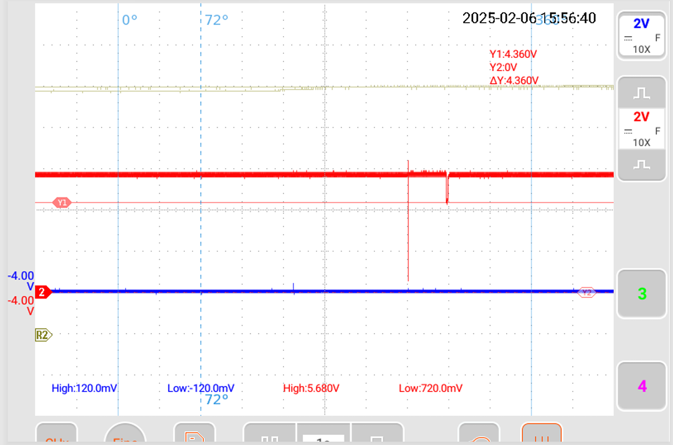
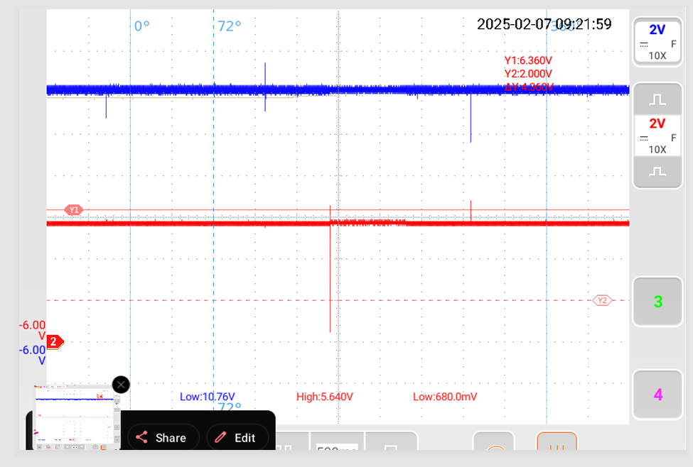
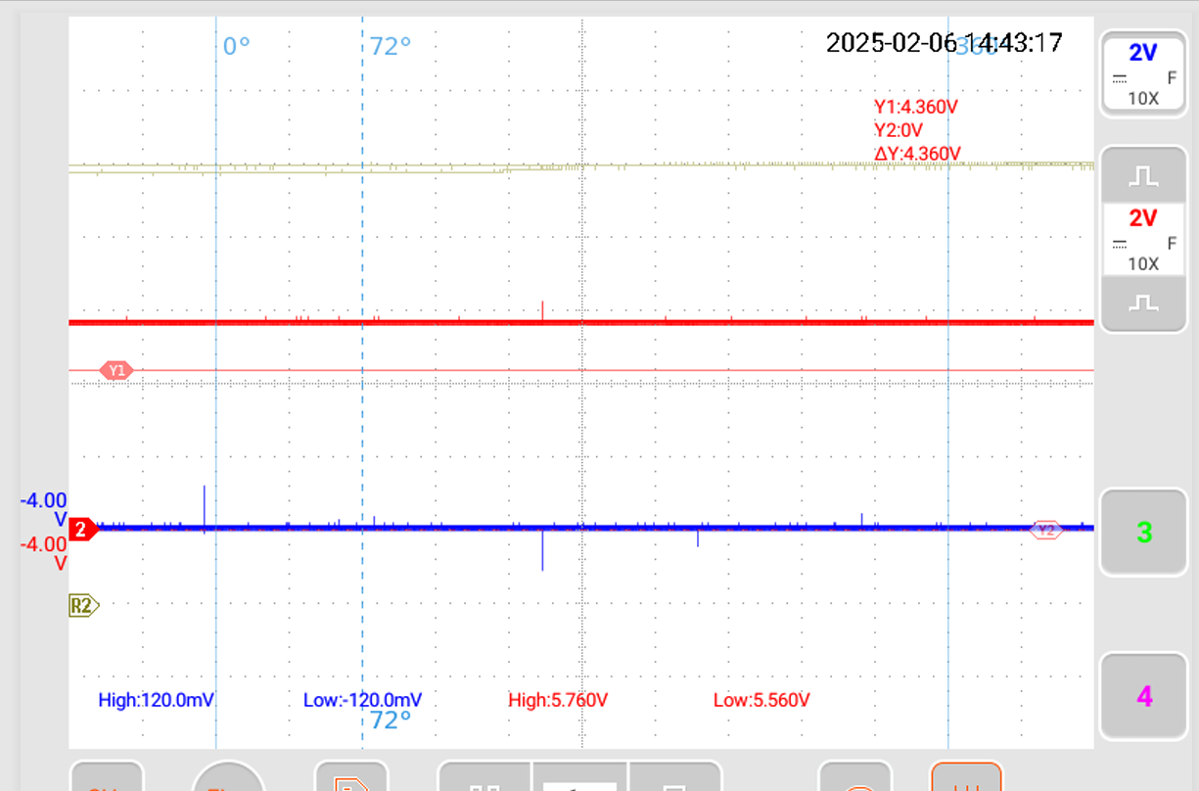
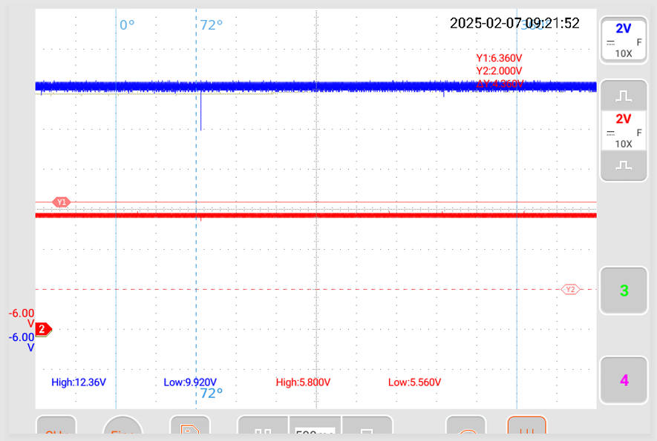
สันนิษฐาน |  |  |  | before add C (reset) |  |  |  | before add C (non-reset)
 | Effect to reset | Effect to V drop
1. กราว Spike | ใส่ C แล้ว spike เพิ่ม ต้องเอา R มาลด
2. Electromagnetic
3. I/O
4. Actuator

 |  |  |  | after add C (reset) |  |  |  | after add C (non-reset)
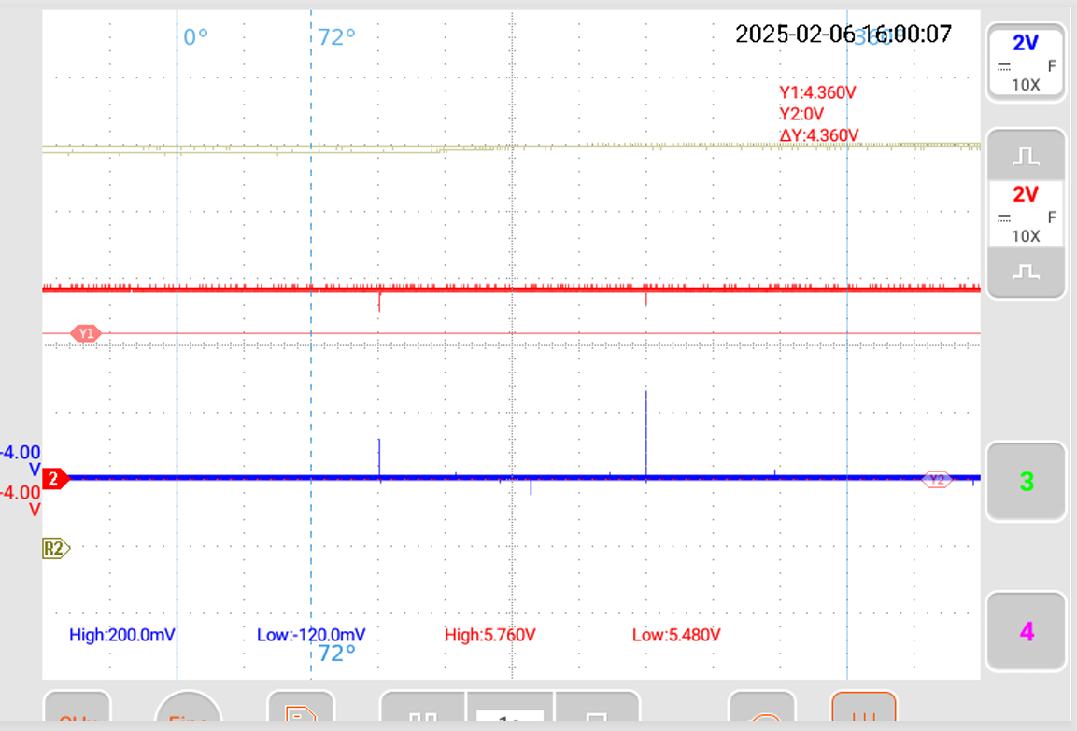
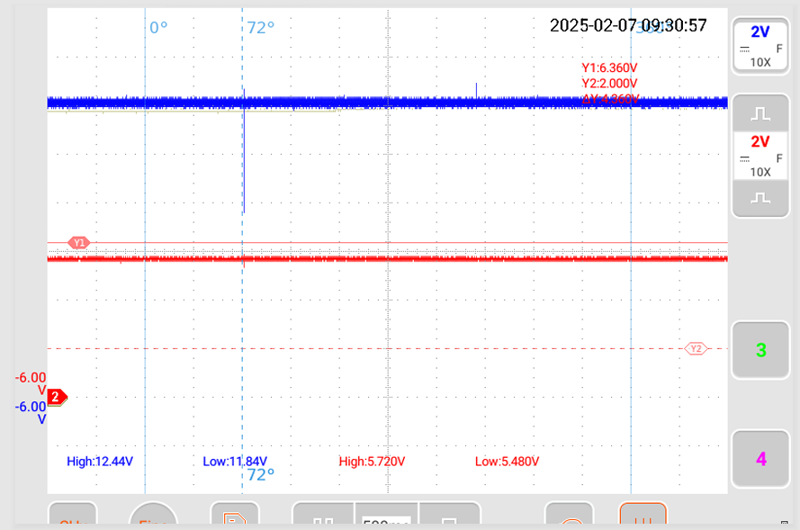

 |  |  |  | 40-50 times push emer not occur |  | 40-50 times push emer not occur

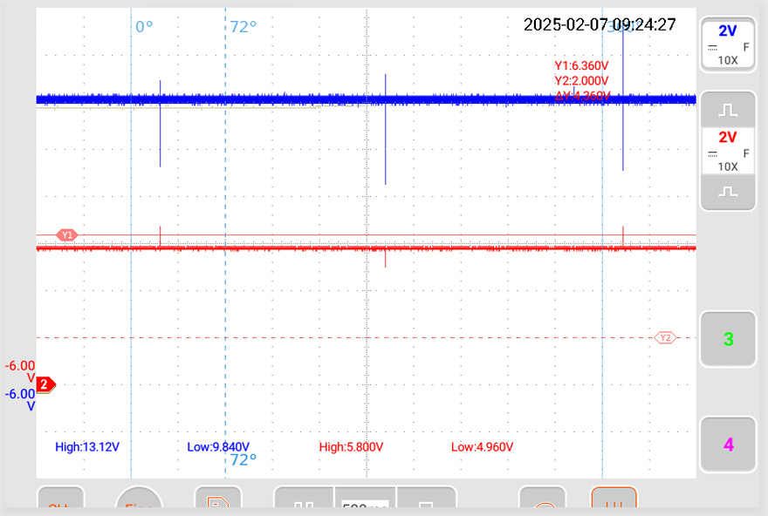
 |  |  |  | no USB

